Fiche évaluations
 |  |  |  |  |  | Auteur de la fiche: Cécile Pont |  |  |  |  | 
Objectif général: orthographe grammaticale |  |  |  |  |  |  |  |  |  |  | Diagnostic (DSM 5) : trouble spécifique des apprentissages avec déficit en expression écrite
Objectif spécifique: participes passés (PP) |  |  |  |  |  |  |  |  |  |  | Age: 16 ans
Mots clés: adolescent -orthographe grammaticale -accords participes passés |  |  |  |  |  |  |  |  |  |  | Niv scolaire/formation: collège (France) terminé

 | Modalités de passation des pré- et post-tests: écriture chronométrée de phrases dictées
 | PHRASES | Rép_attendues | Var 1: type PP | Var 2: nb_mots | Liste | Prét-test: score | Pré-test: temps | ttt proposé en séance | ttt proposé à la maison | Post-test score | Post-test temps | Fréquence séance ttt: |  | 1x/sem pd 3 sem
Liste travaillée | Ils nous avaient (offenser)…………………………….. | offensés | A_COD | 4 | A |  |  | Voir onglet "Plan de traitement" | Voir onglet "Plan de traitement" |  |  | Fréquence maison: |  | 2x/sem pd 3 sem
 | Les examens que tu as (réussir)…………………………. t'ouvrent désormais des portes | réussis | A_COD | 10 | A |  |  |  |  |  |  | Durée totale (heures): |  | 2h + travail maison (≈ 2h)
 | Les études sur les explosions qu'ont (mener)……………………………… ces firmes s'arrêtent. | menées | A_COD | 12 | A |  |  |  |  |  |  | Nb session: |  | 3 en séance & 6 à la maison
 | Pendant combien d'années avez-vous (vivre) ………………………………….. en Belgique ? | vécu | A_CCT | 9 | A
 | J'ai (rencontrer)……………………………………… vos parents | rencontré | A_SIMP | 5 | A
 | Ces dernières années ont (passer)……………………………………………… très vite. | passé | A_SIMP | 7 | A |  |  |  |  |  |  | Littérature de référence:
 | Nous sommes (passé)………………………….. dans un étroit couloir. | passés | E | 7 | A |  |  |  |  |  |  | Daiute, C., & Kruidenier, J. (1985). A self-questioning strategy to increase young writers' revising processes. Applied Psycholinguistics, 6(03), 307-318. https://www.pinterest.fr/pin/554646510341708347/
 | Elle fuyait quand ils ont été (arrêter) ……………………………………….. | arrêtés | E_COMP | 7 | A
 | Pour réussir, nous devrions (chercher) ……………………………………… une solution. | chercher | INF | 7 | A
 | Ils se sont (doucher)…………………………………. après le sport. | douchés | PR_A | 7 | A
 | Je ne crois pas qu'ils se sont (ennuyer) ……………………………………………… | ennuyés | PR_A | 9 | A
 | Elles se sont (laisser)……………………………………………….. mourir | laissé | PR_PA | 5 | A
 | Ils se sont (laver)……... les mains heureusement. | lavé | PR_PA | 7 | A
 | Ils se sont (cueillir) …………………………………………….. des pommes. | cueilli | PR_PA | 6 | A
 | Elle s'est (brûler)……………………………….la jambe | brûlé | PR_PA | 6 | A
 |  |  | moy: | 7.2 |  |  |  |  |  |  |  | Résultats:
Liste non travaillée appariée | Les progrès que vous avez (réaliser)……………………………. sont considérables | réalisés | A_COD | 8 | B |  |  | Liste B non travaillée Items appariés à liste A en type d'accord du PP et en nombre de mots dans les phrases |  |  |  |  | Liste A | Liste B | Liste C | Liste D
 | j'espère qu'ils ne les ont pas (perdre)……………………………………………. | perdu€s | A_COD | 9 | B |  |  |  |  |  |  | Pré-test
 | Des châteaux comme celui-là, j'en ai rarement (visiter)…………………………….. | visités | A_COD | 9 | B |  |  |  |  |  |  | Post-test
 | Je leur ai (laisser)………………………………………… les coordonnées. | laissé | A_COI | 6 | B
 | Ces filles-là, elles ont vraiment (avoir)………………………………………. de la chance. | eu | A_SIMP | 8 | B
 | Nous avons absolument tout (tenter)………………………………….. | tenté | A_SIMP | 5 | B |  |  |  |  |  |  | Stats:
 | Ils sont (partir)…………………………………… après nous. | partis | E | 5 | B |  |  |  |  |  |  | Liste A | Réussite post-test | Echec post-test
 | Nous avons été (dépasser) ……………………………… par la situation | dépassés | E_COMP | 7 | B |  |  |  |  |  |  | Réussite pré-test | 6 | 0
 | J'ai dû (quitter) ………………………………… mes amis | quitter | INF | 6 | B |  |  |  |  |  |  | Echec pré-test | 7 | 2
 | Elles se sont (appeler)……………………………………………….. hier soir. | appelées | PR_A | 6 | B
 | Ils se sont (changer) …………………………………………….. à la dernière minute. | changés | PR_A | 8 | B
 | Ils se sont (raconter)…………………………………… des histoires drôles. | raconté | PR_PA | 7 | B
 | Elle s'est (fabriquer)…………………………………………. un étui pour sa boussole | fabriqué | PR_PA | 9 | B |  |  |  |  |  |  | Graphique:
 | Les chasseurs se sont (frayer)………………………….. un passage dans les fourrés. | frayé | PR_PA | 10 | B
 | Ils se sont (partager) ……………………………………. les tâches | partagé | PR_PA | 6 | B
 |  |  | moy: | 7.27
Liste contrôle C - orthographe grammaticale | considérables |  | A_NOM |  | C |  |  | Liste C non travaillée Caractéristiques: Mots issus de la liste B: erreurs en orthographe grammaticale réalisées lors de la dictée des phrases B (à l'exclusion des participes passés)
 | là |  | HOM |  | C
 | leur |  | HOM |  | C
 | ces |  | HOM |  | C
 | filles |  | A_NOM |  | C
 | ils (sont partis) |  | A_PRO |  | C
 | amis |  | A_NOM |  | C
 | elles (se sont appelées) |  | A_PRO |  | C
 | à (la dernière) |  | HOM |  | C
 | minute |  | A_NOM |  | C
 | histoires |  | A_NOM |  | C
 | drôles |  | A_ADJ |  | C
 | chasseurs |  | A_NOM |  | C
 | fourrés |  | A_NOM |  | C
 | tâches |  | A_NOM |  | C

Liste contrôle D - orthographe lexicale | espère |  | OL_mots liste B |  | D |  |  | Liste D non travaillée Mots issus de la liste B: erreurs en orthographe lexicale réalisées lors de la dictée des phrases B |  |  |  | Adaptations nécessaires / remarques:
 | château |  | OL_mots liste B |  | D |  |  |  |  |  |  | L'objectif du traitement était de permettre au patient une meilleure maîtrise de l'accord des participes passés. Les résultats montrent que le patient s'est amélioré (de manière significative ou tendancielle) sur cet aspect. Mais ce travail de relecture des productions en utilisant un arbre décisionnel qu'il avait intégré lui a permis également de s'améliorer sur un autre aspect de l'orthographe grammaticale, à savoir les accords des norms & adjectifs ainsi que les homophones. Notre hypothèse est que la démarche utilisée (analyse de la phrase auquelle il a été obligé de se soumettre pour répondre aux questions d'accord) lui a donc permis d'appliquer des règles connues, mais non utilisées spontanément par ailleurs. Cette hypothèse s'appuie notamment sur le temps nécessaire à écrire chaque phrase qui a approximativement doublé entre le pré- et le post-est. En revanche, ce travail n'a eu aucun impact significatif sur l'ortographe lexicale, comme attendu.
 | celui-là |  | OL_mots liste B |  | D
 | rarement |  | OL_mots liste B |  | D
 | coordonnée |  | OL_mots liste B |  | D
 | histoire |  | OL_mots liste B |  | D
 | absolument |  | OL_mots liste B |  | D
 | après |  | OL_mots liste B |  | D
 | dû |  | OL_mots liste B |  | D
 | quitter |  | OL_mots liste B |  | D
 | appelé |  | OL_mots liste B |  | D
 | drôle |  | OL_mots liste B |  | D
 | boussol |  | OL_mots liste B |  | D
 | fourré |  | OL_mots liste B |  | D
 | tâche |  | OL_mots liste B |  | D

Matériel_arbre décisionnel
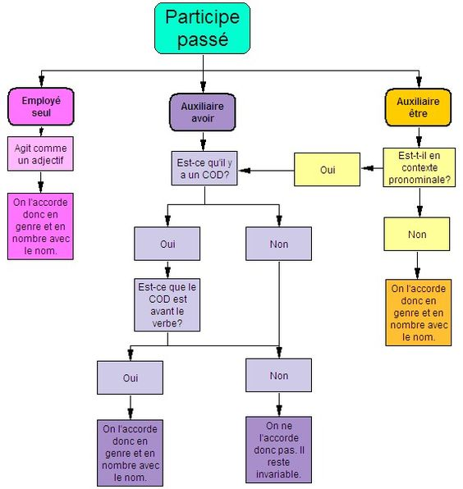
Arbre décisionnel utilisé: | https://www.pinterest.fr/pin/554646510341708347/

